Sheet1
Coformer 1 | SMILES | Coformer 2 | SMILES | Tag | Score
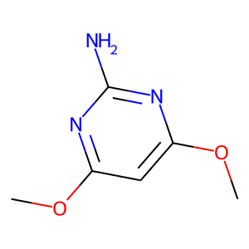 | COc1cc(OC)nc(N)n1 | 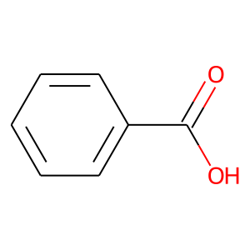 | O=C(O)c1ccccc1 | mop&OC(=O)c1ccccc1 | 39.877117157
 | COc1cc(OC)nc(N)n1 | 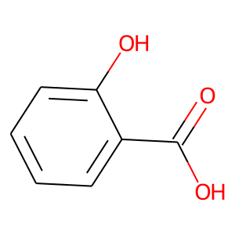 | O=C(O)c1ccccc1O | mop&OC(=O)c1ccccc1O | 24.9028759
 | COc1cc(OC)nc(N)n1 | 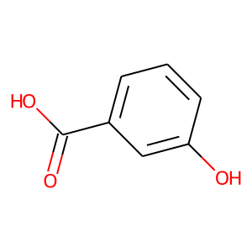 | O=C(O)c1cccc(O)c1 | mop&OC(=O)C1=CC(=CC=C1)O | 37.687503815
 | COc1cc(OC)nc(N)n1 | 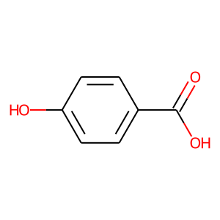 | O=C(O)c1ccc(O)cc1 | mop&OC(=O)C1=CC=C(O)C=C1 | 37.408561707
 | COc1cc(OC)nc(N)n1 | 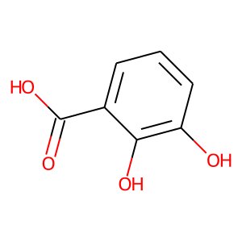 | O=C(O)c1cccc(O)c1O | mop&OC(=O)c1cccc(O)c1O | 30.42514801
 | COc1cc(OC)nc(N)n1 | 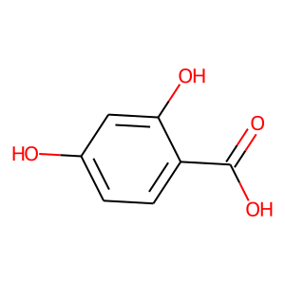 | O=C(O)c1ccc(O)cc1O | mop&OC(=O)C1=C(O)C=C(O)C=C1 | 46.152305603
 | COc1cc(OC)nc(N)n1 | 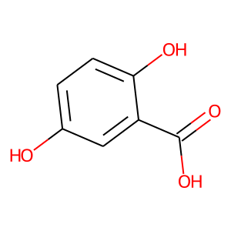 | O=C(O)c1cc(O)ccc1O | mop&OC(=O)c1cc(O)ccc1O | 46.379684448
 | COc1cc(OC)nc(N)n1 | 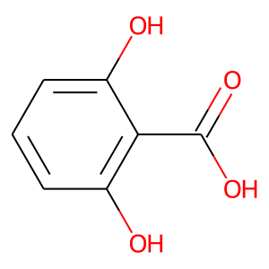 | O=C(O)c1c(O)cccc1O | mop&OC(=O)C1=C(O)C=CC=C1O | 40.6876297
 | COc1cc(OC)nc(N)n1 | 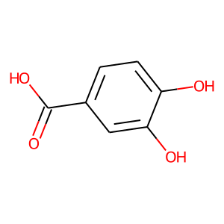 | O=C(O)c1ccc(O)c(O)c1 | mop&OC(=O)C1=CC(=C(O)C=C1)O | 45.563129425
 | COc1cc(OC)nc(N)n1 | 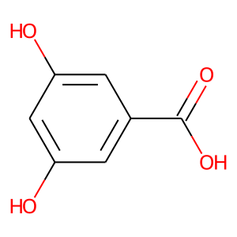 | O=C(O)c1cc(O)cc(O)c1 | mop&OC(=O)C1=CC(=CC(=C1)O)O | 44.107963562
 | COc1cc(OC)nc(N)n1 | 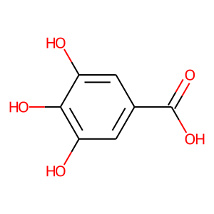 | O=C(O)c1cc(O)c(O)c(O)c1 | mop&OC(=O)c1cc(O)c(O)c(O)c1 | 46.308673859
 | COc1cc(OC)nc(N)n1 | 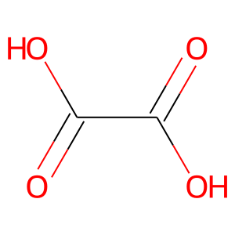 | O=C(O)C(=O)O | mop&OC(=O)C(O)=O | 46.993347168
 | COc1cc(OC)nc(N)n1 | 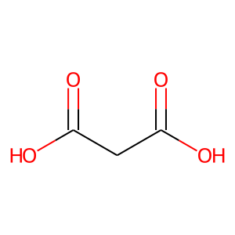 | O=C(O)CC(=O)O | mop&OC(=O)CC(O)=O | 37.769145966
 | COc1cc(OC)nc(N)n1 | 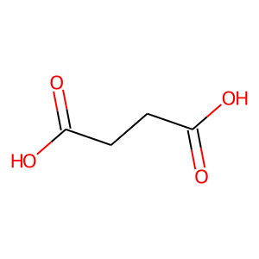 | O=C(O)CCC(=O)O | mop&OC(=O)CCC(O)=O | 22.901865005
 | COc1cc(OC)nc(N)n1 | 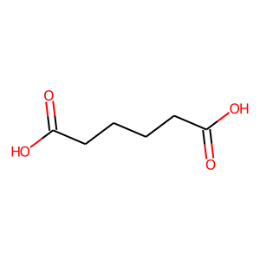 | O=C(O)CCCCC(=O)O | mop&OC(=O)CCCCC(O)=O | 2.8718862534
 | COc1cc(OC)nc(N)n1 | 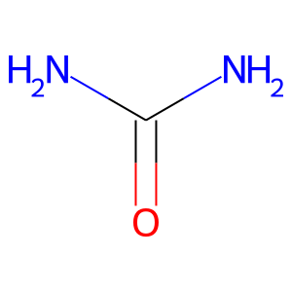 | NC(N)=O | mop&NC(N)=O | 47.872516632
 | COc1cc(OC)nc(N)n1 | 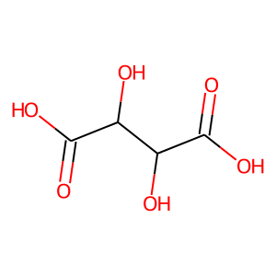 | O=C(O)C(O)C(O)C(=O)O | mop&OC(C(O)C(O)=O)C(O)=O | 37.792221069
 | COc1cc(OC)nc(N)n1 | 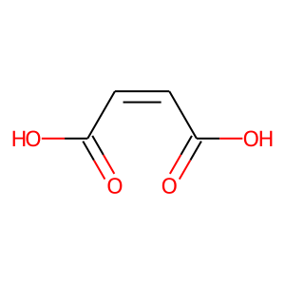 | O=C(O)/C=C\C(=O)O | mop&OC(=O)C=CC(O)=O | 39.540531158
 | COc1cc(OC)nc(N)n1 |  | O=C(O)/C=C\C(=O)O | mop&OC(=O)C=CC(O)=O | 39.540531158
 | COc1cc(OC)nc(N)n1 | 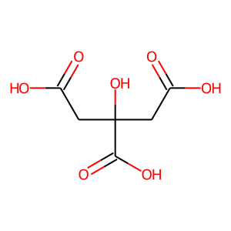 | O=C(O)CC(O)(CC(=O)O)C(=O)O | mop&OC(=O)CC(O)(CC(O)=O)C(O)=O | 39.653049469
 | COc1cc(OC)nc(N)n1 | 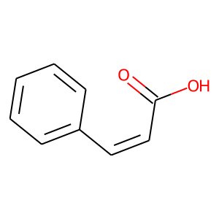 | O=C(O)/C=C\c1ccccc1 | mop&OC(=O)C=Cc1ccccc1 | 45.055278778
 | COc1cc(OC)nc(N)n1 | 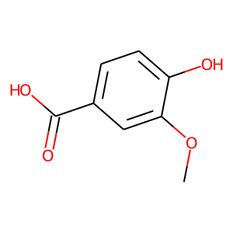 | COc1cc(C(=O)O)ccc1O | mop&COc1cc(ccc1O)C(O)=O | 43.330551147
 | COc1cc(OC)nc(N)n1 | 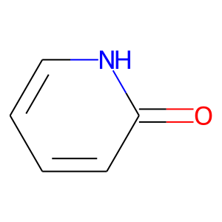 | O=c1cccc[nH]1 | mop&C1=CC(=O)NC=C1 | 46.068138123
 | COc1cc(OC)nc(N)n1 | 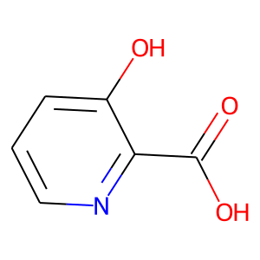 | O=C(O)c1ncccc1O | mop&C1=CC(=C(N=C1)C(=O)O)O | 45.206447601
 | COc1cc(OC)nc(N)n1 | 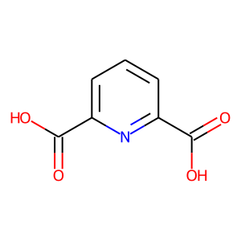 | O=C(O)c1cccc(C(=O)O)n1 | mop&C1=CC(=NC(=C1)C(=O)O)C(=O)O | 46.390670776
 | COc1cc(OC)nc(N)n1 | 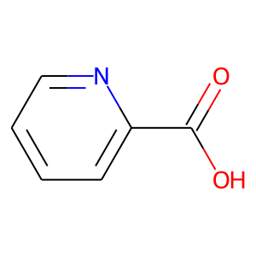 | O=C(O)c1ccccn1 | mop&C1=CC=NC(=C1)C(=O)O | 46.304832458
 | COc1cc(OC)nc(N)n1 | 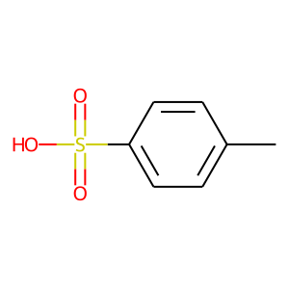 | Cc1ccc(S(=O)(=O)O)cc1 | mop&CC1=CC=C(C=C1)S(=O)(=O)O | 46.260536194
 | COc1cc(OC)nc(N)n1 | 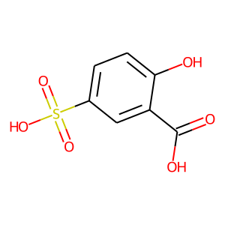 | O=C(O)c1cc(S(=O)(=O)O)ccc1O | mop&C1=CC(=C(C=C1S(=O)(=O)O)C(=O)O)O | 45.159236908
 | COc1cc(OC)nc(N)n1 | 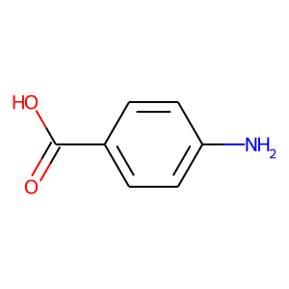 | Nc1ccc(C(=O)O)cc1 | mop&Nc1ccc(cc1)C(O)=O | 43.982337952
 | COc1cc(OC)nc(N)n1 | 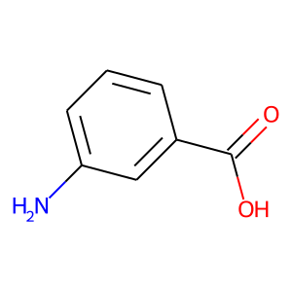 | Nc1cccc(C(=O)O)c1 | mop&Nc1cccc(c1)C(O)=O | 29.059217453
 | COc1cc(OC)nc(N)n1 | 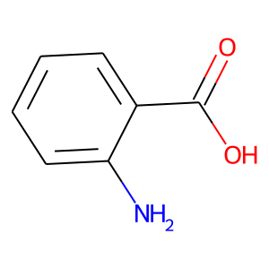 | Nc1ccccc1C(=O)O | mop&C1=CC=C(C(=C1)C(=O)O)N | 42.977127075
 | COc1cc(OC)nc(N)n1 | 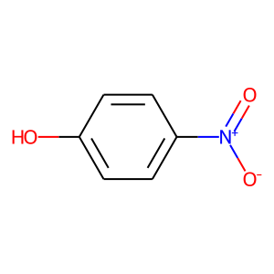 | O=[N+]([O-])c1ccc(O)cc1 | mop&C1=CC(=CC=C1[N+](=O)[O-])O | 45.556209564
 | COc1cc(OC)nc(N)n1 | 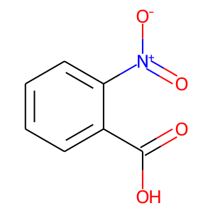 | O=C(O)c1ccccc1[N+](=O)[O-] | mop&C1=CC=C(C(=C1)C(=O)O)[N+](=O)[O-] | 43.528148651
 | COc1cc(OC)nc(N)n1 | 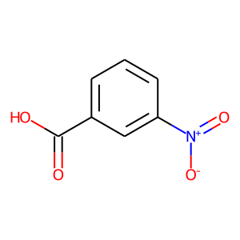 | O=C(O)c1cccc([N+](=O)[O-])c1 | mop&C1=CC(=CC(=C1)[N+](=O)[O-])C(=O)O | 43.20665741
 | COc1cc(OC)nc(N)n1 | 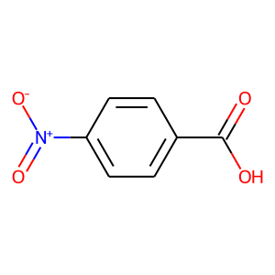 | O=C(O)c1ccc([N+](=O)[O-])cc1 | mop&C1=CC(=CC=C1C(=O)O)[N+](=O)[O-] | 45.598110199
 | COc1cc(OC)nc(N)n1 | 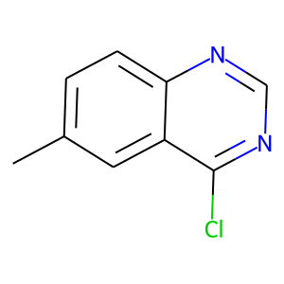 | Cc1ccc2ncnc(Cl)c2c1 | mop&CC1=CC2=C(C=C1)N=CN=C2Cl | 46.789409637
 | COc1cc(OC)nc(N)n1 | 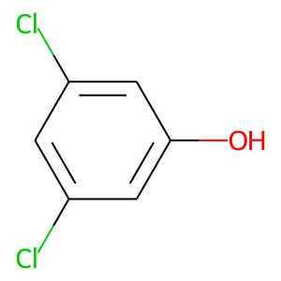 | Oc1cc(Cl)cc(Cl)c1 | mop&C1=C(C=C(C=C1Cl)Cl)O | 45.844341278
 | COc1cc(OC)nc(N)n1 | 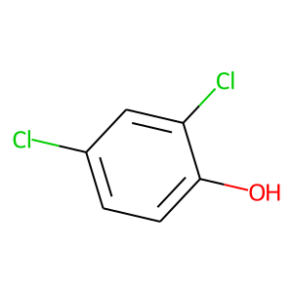 | Oc1ccc(Cl)cc1Cl | mop&C1=CC(=C(C=C1Cl)Cl)O | 44.202598572
 | COc1cc(OC)nc(N)n1 | 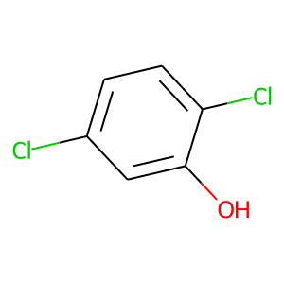 | Oc1cc(Cl)ccc1Cl | mop&C1=CC(=C(C=C1Cl)O)Cl | 46.601230621
 | COc1cc(OC)nc(N)n1 | 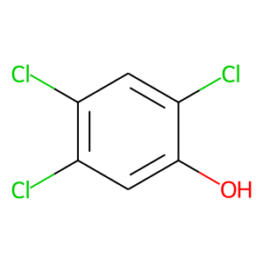 | Oc1cc(Cl)c(Cl)cc1Cl | mop&C1=C(C(=CC(=C1Cl)Cl)Cl)O | 47.483139038
 | COc1cc(OC)nc(N)n1 | 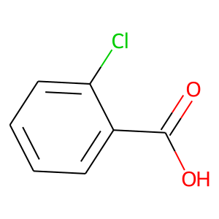 | O=C(O)c1ccccc1Cl | mop&C1=CC=C(C(=C1)C(=O)O)Cl | 44.187732697
 | COc1cc(OC)nc(N)n1 | 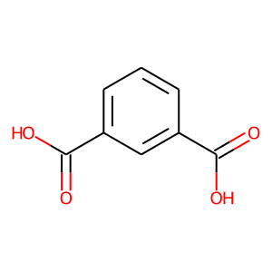 | O=C(O)c1cccc(C(=O)O)c1 | mop&C1=CC(=CC(=C1)C(=O)O)C(=O)O | 45.368774414
 | COc1cc(OC)nc(N)n1 | 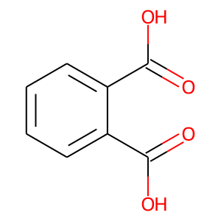 | O=C(O)c1ccccc1C(=O)O | mop&C1=CC=C(C(=C1)C(=O)O)C(=O)O | 42.350158691
 | COc1cc(OC)nc(N)n1 | 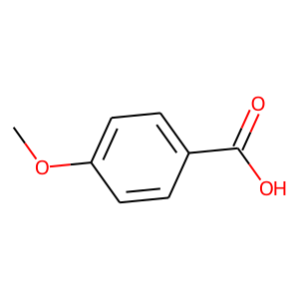 | COc1ccc(C(=O)O)cc1 | mop&COC1=CC=C(C=C1)C(=O)O | 45.758247375
 | COc1cc(OC)nc(N)n1 | 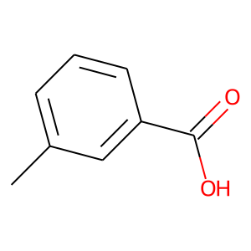 | Cc1cccc(C(=O)O)c1 | mop&CC1=CC(=CC=C1)C(=O)O | 44.562961578
 | COc1cc(OC)nc(N)n1 | 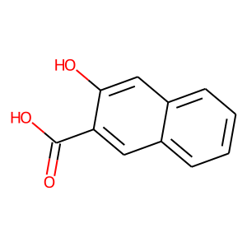 | O=C(O)c1cc2ccccc2cc1O | mop&C1=CC=C2C=C(C(=CC2=C1)C(=O)O)O | 42.54327774
 | COc1cc(OC)nc(N)n1 | 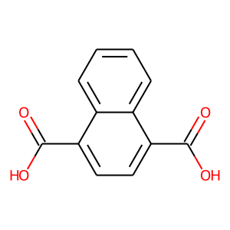 | O=C(O)c1ccc(C(=O)O)c2ccccc12 | mop&C1=CC=C2C(=C1)C(=CC=C2C(=O)O)C(=O)O | 45.496692657
 | COc1cc(OC)nc(N)n1 | 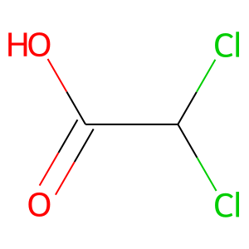 | O=C(O)C(Cl)Cl | mop&C(C(=O)O)(Cl)Cl | 41.827033997
 | COc1cc(OC)nc(N)n1 | 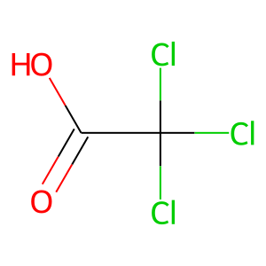 | O=C(O)C(Cl)(Cl)Cl | mop&C(=O)(C(Cl)(Cl)Cl)O | 46.775936127
 | COc1cc(OC)nc(N)n1 | 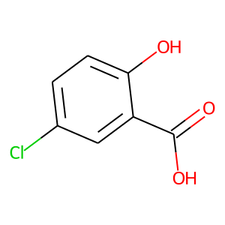 | O=C(O)c1cc(Cl)ccc1O | mop&C1=CC(=C(C=C1Cl)C(=O)O)O | 45.841430664
 | COc1cc(OC)nc(N)n1 |  | C1CNCCN1 | mop&C1CNCCN1 | 45.495204926
 | COc1cc(OC)nc(N)n1 |  | CC(N)=O | mop&CC(N)=O | 47.601737976
 | COc1cc(OC)nc(N)n1 |  | NCC(=O)O | mop&NCC(O)=O | 43.694591522
 | COc1cc(OC)nc(N)n1 |  | O=C(O)c1cccnc1 | mop&OC(=O)c1cccnc1 | 28.281986237
 | COc1cc(OC)nc(N)n1 |  | O=C(O)c1ccncc1 | mop&OC(=O)c1ccncc1 | 43.885612488
 | COc1cc(OC)nc(N)n1 |  | NC(=O)c1cccnc1 | mop&NC(=O)c1cccnc1 | 46.548046112
 | COc1cc(OC)nc(N)n1 |  | NC(Cc1cnc[nH]1)C(=O)O | mop&C1=C(NC=N1)CC(C(=O)O)N | 45.226989746
 | COc1cc(OC)nc(N)n1 |  | NC(CO)C(=O)O | mop&C(C(C(=O)O)N)O | 45.446247101
 | COc1cc(OC)nc(N)n1 |  | NC(CCC(=O)O)C(=O)O | mop&NC(CCC(O)=O)C(O)=O | 33.450134277
 | COc1cc(OC)nc(N)n1 |  | c1c[nH]cn1 | mop&N1C=CN=C1 | 45.69909668
 | COc1cc(OC)nc(N)n1 |  | NC(=O)c1ccncc1 | mop&NC(=O)c1ccncc1 | 46.040180206
 | COc1cc(OC)nc(N)n1 |  | O=C(O)c1cc(C(=O)O)cc(C(=O)O)c1 | mop&OC(=O)c1cc(cc(c1)C(O)=O)C(O)=O | 45.023548126
 | COc1cc(OC)nc(N)n1 |  | O=C(O)c1cc(C(=O)O)c(C(=O)O)cc1C(=O)O | mop&C1=C(C(=CC(=C1C(=O)O)C(=O)O)C(=O)O)C(=O)O | 44.775550842

